상품제안서
비즈 3포트 대용량 보조배터리 20000mAh | 상품코드: S43375

 |  |  |  |  |  |  | 02-713-8555 | www.synergygift.co.kr
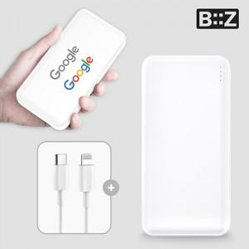

【상세/제작정보】

【인쇄/포장옵션】 | 레이저, 풀칼라 / 포장지포장

【공급단가】 | 수량 | 30~ | 100~ | 300~ | 1,000~ | 3,000~
*VAT별도 | 단가 | 11,050원 | 10,450원 | 9,940원 | 9,690원 | 9,520원

【상품 URL】 | https://www.synergygift.co.kr:443/src/goods_detail.php?gdno=43375

